2-1_2-2
２ 土地・気象

2-1 銚子市の位置

本市は東京から約１００キロメートル、関東平野最東端に位置し、西は旭市・東庄町、北は利根川を界して茨城県と接し、南は九十九里に続くほかは、果てしない太平洋に面しています。これを経緯度によってみますと、東経１４０度４１分から１４０度５２分、北緯３５度４１分から３５度４８分に及んでいます。 なお、銚子市役所は東経１４０度４９分・北緯３５度４４分の地点にあり、市中央よりやや東に位置し、利根川に臨んでいます。

位置図

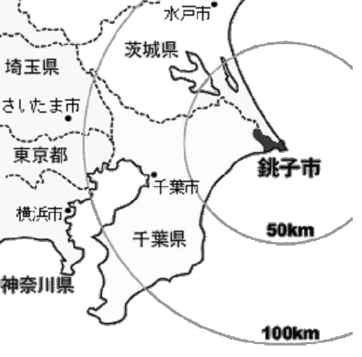

2-2 市域の変遷

年月日 |  |  |  |  |  |  | 沿 革 |  |  | 面積
昭和 | 8 | 年 | 2 | 月 | 11 | 日 | 市制施行 銚子町、本銚子町、西銚子町及び豊浦村の全域 |  |  | 19.34 | k㎡
 | 12 |  | 2 |  | 11 |  | 高神村、海上村 銚子市に編入 |  |  | 35.76
 | 29 |  | 4 |  | 1 |  | 船木村、椎柴村 〃 |  |  | 61.44
 | 30 |  | 2 |  | 11 |  | 豊里村、旭市の一部 〃 |  |  | 74.82
 | 30 |  | 10 |  | 1 |  | 面積の修正 |  |  | 73.66
 | 31 |  | 4 |  | 10 |  | 豊岡村 銚子市に編入 |  |  | 89.08
 | 32 |  | 4 |  | 1 |  | 旧豊岡村の一部(塙、八木新田)を飯岡町に編入 |  |  | 84.19
 | 33 |  | 8 |  | 1 |  | 飯岡町の一部(狢野、茶畑、曲橋、三番割)銚子市に編入 |  |  | 84.51
 | 42 |  | 10 |  | 1 |  | 公有水面埋立 |  |  | 84.72
 | 44 |  | 10 |  | 1 |  | 〃 |  |  | 84.74
 | 45 |  | 10 |  | 1 |  | 〃 |  |  | 84.75
 | 46 |  | 10 |  | 1 |  | 〃 |  |  | 84.92
 | 53 |  | 10 |  | 1 |  | 〃 |  |  | 84.93
 | 54 |  | 10 |  | 1 |  | 〃 |  |  | 85.00
 | 56 |  | 10 |  | 1 |  | 〃 |  |  | 85.03
 | 58 |  | 10 |  | 1 |  | 〃 |  |  | 85.11
 | 63 |  | 10 |  | 1 |  | 面積の修正 |  |  | 83.59
平成 | 7 | 年 | 10 | 月 | 1 | 日 | 公有水面埋立 |  |  | 83.60
 | 10 |  | 10 |  | 1 |  | 面積の修正 |  |  | 83.69
 | 13 |  | 10 |  | 1 |  | 〃 |  |  | 83.87
 | 17 |  | 10 |  | 1 |  | 〃 |  |  | 83.91
 | 26 |  | 10 |  | 1 |  |  | 〃 |  | 84.19
 | 28 |  | 10 |  | 1 |  |  | 〃 |  | 84.20
 |  |  |  |  |  |  |  |  | 資料 国土地理院

